Sheet1
项数 | 问题 | 解决
1 | 整体字体调整大些，功能按钮最好能让用户明了
2 | 打开软件弹出设备设置界面（参考ZCANPRO)
3 | open device成功后，才显示或者使能打开通道按钮，（Quick open的波特率容易没设）
4 | 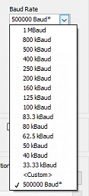 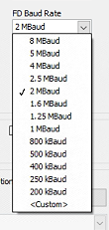 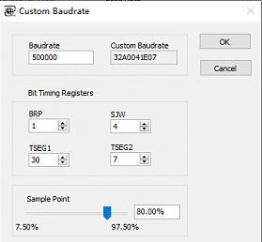 波特率支持可选，Custom支持设置采样率
5 | 支持正常模式/只听模式可选
6 | 发送界面，DLC可选
7 | 发送页面，device只显示已打开的（包括过滤等界面），右边按钮最好能带文字
8 | 过滤ID支持任意ID，不仅仅区间，如（100-200，130，160-170）。并支持包括/不包括设置的ID可选
9 | view界面支持分类显示，根据ID分类，只显示最新的帧信息
10 | 页面左上角Open/Close按钮最好取消，容易误操作，或者说明应用场景

